关系图
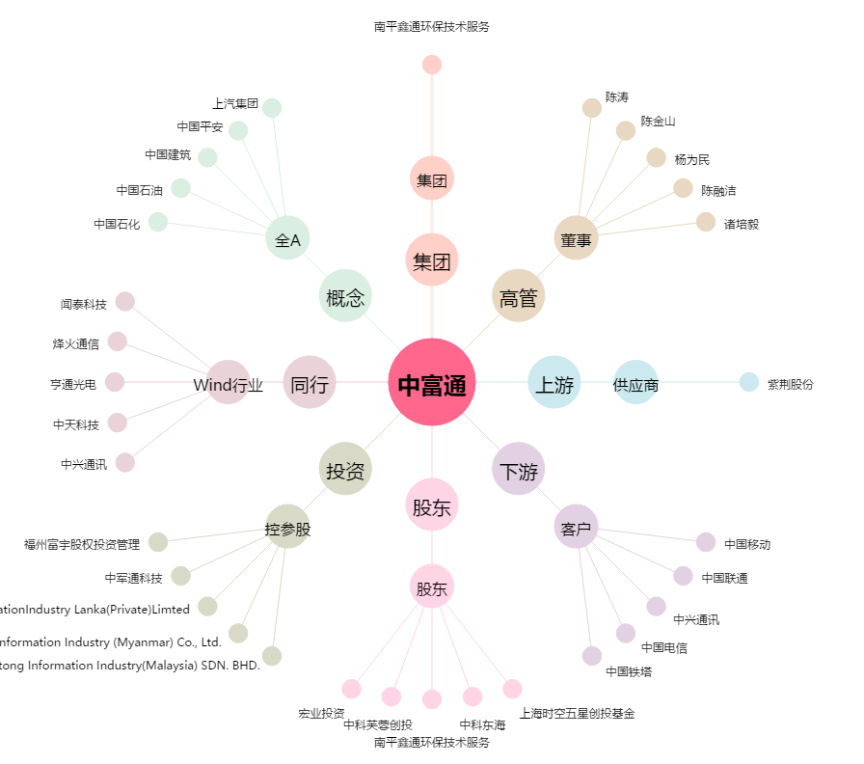
中富通[300560.SZ] - 关系概览图

